상품제안서
[락앤락]간편요리 유리캐서롤 1.5L | 상품코드: F01369

 |  |  |  |  |  |  | 02-412-0044 | www.easy1.co.kr
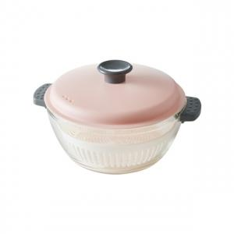

【상세/제작정보】

【인쇄/포장옵션】 | 스티커 / 포장불가능

【공급단가】 | 수량 | 50~ | 100~ | 300~ | 500~ | 1,000~
*VAT별도 | 단가 | 7,000원 | 6,760원 | 6,500원 | 6,240원 | 6,080원

【상품 URL】 | https://easy1.co.kr:443/src/goods_detail.php?gdno=1369

